Таблица
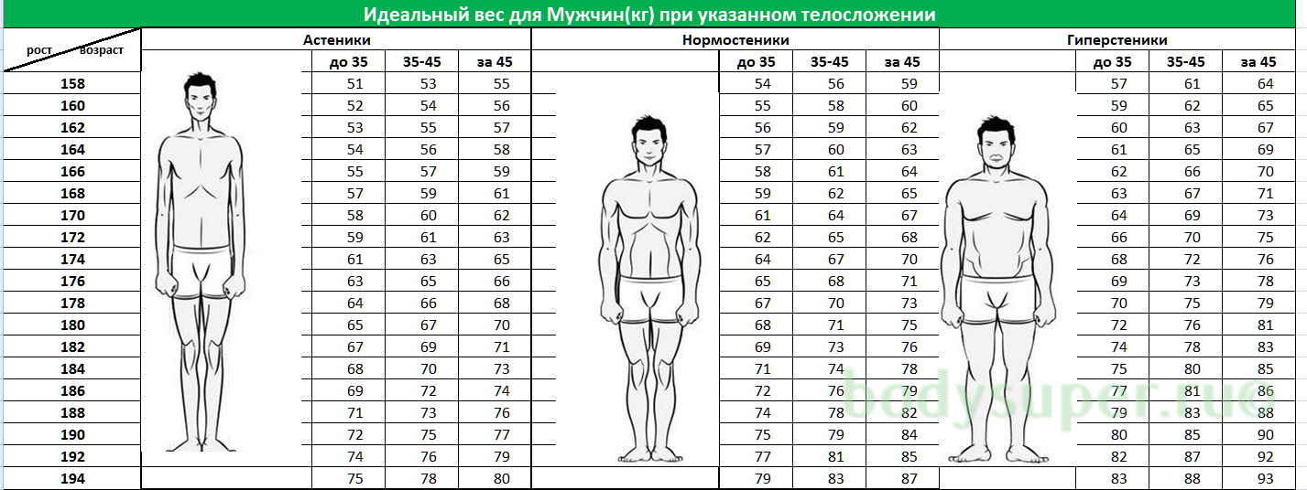
Снижение веса. 2019-2020гг С 1 ноября по 1 мая.
Столбец1 | Столбец3 | Столбец4 | Столбец5
НАИМЕНОВАНИЯ | СТАРТ |  |  | ПОКАЗАТЕЛИ по этапам |  |  |  | ФНИШ
 |  | 1 этап |  |  | 2 этап |  | 3 этап
 | 2019-11-01 | 2019-12-01 | 2020-01-01 | 2020-02-01 | 2020-03-01 | 2020-03-15 | 2020-04-01 | 2020-05-01
ВЕС, кг | 92 | 90 | 88 | 86 | 85 | 84 | 83 | 82
РОСТ, см | 180 | 180 | 180 | 180 | 180 | 180 | 180 | 180
ГРУДЬ (на максимальном вдохе)
ГРУДЬ В ПОКОЕ
ТАЛИЯ
живот (самая широкая часть)
РАЗМЕР в бёдрах
БИЦЕПС В ПОКОЕ ПРАВАЯ РУКА
БИЦЕПС В НАПРЯЖЕНИИ ПРАВАЯ
БИЦЕПС В ПОКОЕ ЛЕВАЯ РУКА
БИЦЕПС В НАПРЯЖЕНИИ ЛЕВАЯ
БЕДРО
ГОЛЕНЬ
ПУЛЬС, в покое (УДАР/МИН)
ПУЛЬС, после минуты БЁРПИ
ПУЛЬС, через минуту
Коэфициент талия/бёдра
Индекс массы тела (ИМТ, вес, кг/рост, м2) | 28.4 | 27.8 | 27.2 | 26.5 | 26.2 | 25.9 | 25.6 | 25.3
Рост -100=избыток веса | 12 | 10 | 8 | 6 | 5 | 4 | 3 | 2

ФАКТ | 92 | 90 | 88 | 86 | 85 | 84 | 83 | 82
ПЛАН СР | 92 | 90 | 88 | 86 | 85 | 84 | 83 | 82
ПЛАН МАХ | 92 | 90 | 86 | 84 | 82 | 80 | 78 | 76

